Foglio1
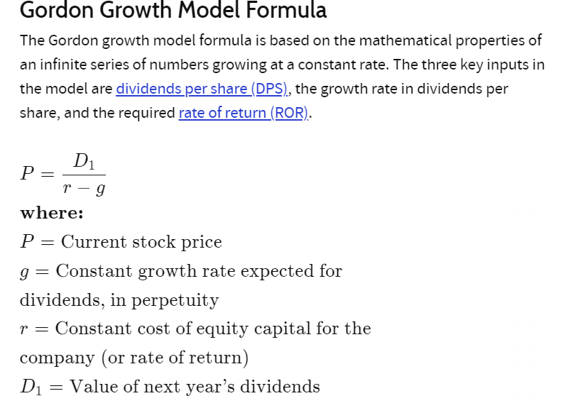
D | 2.5
DPR | 0.5
E | 5
r | 4.50%
g | 1.00%

P | 71.43

P/E | 14.285714286

E/P | 7.00%

E/P - r | 3.50%

